

疫情防控摸排表
序号 | 姓名 | 性别 | 身份证号码 | 现居住地址 | 联系电话 | 行踪码状态（绿码、黄码、红码；需提供2天内的查询截图；附备注栏）无论驻厂、非驻厂相关方，行踪码必须为绿码方能进厂。以上出现红黄码情况，看7天内的核酸检测结果，正常则入厂 | 健康码状态（绿码、黄码、红码；需提供2天内的查询截图；附备注栏）无论驻厂、非驻厂相关方，健康码必须为绿码方能进厂。以上出现红黄码情况，看7天内的核酸检测结果，正常则入厂 | 近28天以来，本人及同住人是否接触过目前明确的确诊、疑似人员、国外返境人员（如有,请写明何时何地何人等具体情况） | 近2周以来，本人及货运/客运车辆是否到过或经过中、高风险地区（是，否） | 近14天以来，本人及同住人是否往返西安市、瑞丽市（或与以上地市来长人员密切接触的）。 ①来自以上地市中高风险地区的，隔离14天，进行2次（每7天）核酸检测，暂不能入厂。 ②查两码如有去过以上地区的记录，且记录字体为红色的，暂不能入厂。 | 备注

 |  |  |  | **区**街道**楼盘**楼**号 |  | 截图请以附件形式发送至邮箱，文件命名格式：“姓名+手机号码+疫情防控行程卡”，个人信息切勿打码（样例如下） | 截图请以附件形式发送至邮箱，文件命名格式：“姓名+手机号码+湖南居民健康卡”，个人信息切勿打码（样例如下） |  |  |  | 如有到过中高风险地区请务必将核酸检测结果在4月23日当天带至现场
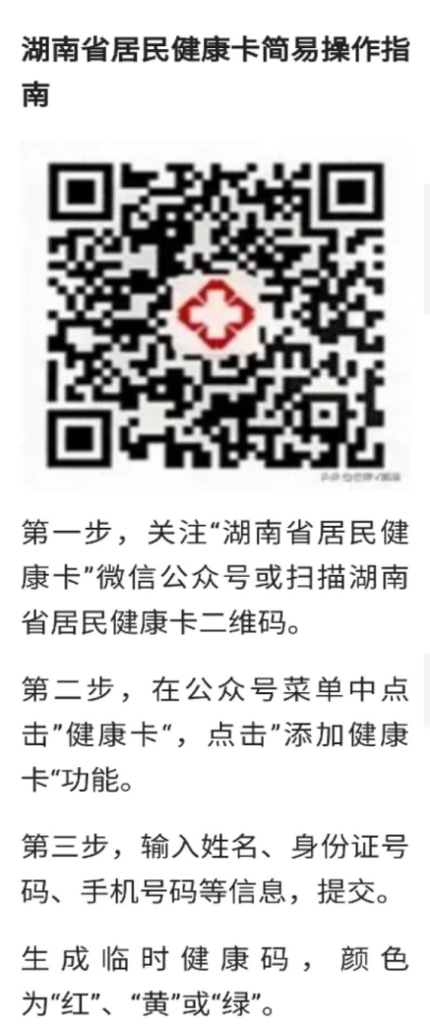
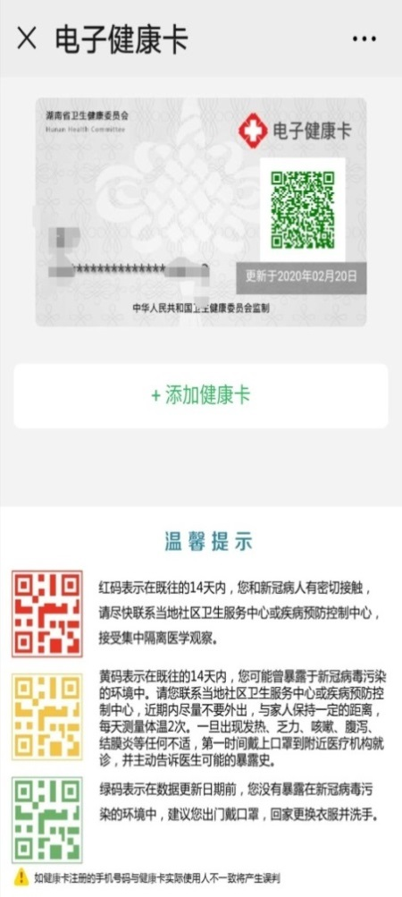
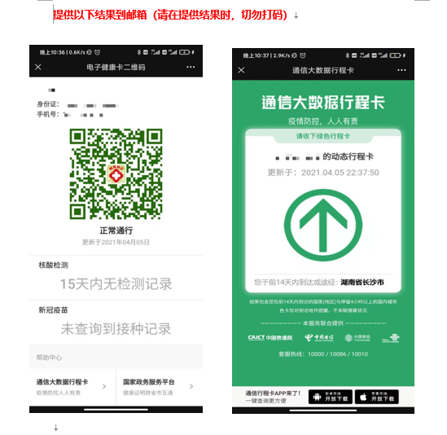
填表要求：
1、居住地址：**区**街道**楼盘**楼**号
2、健康码、行踪码登录方式见附图说明。

